Register
Posts and Telecommunications Institute of Technology |  |  |  |  |  |  |  |  | Thiết kế |  |  |  | Tài liệu phát triển |  |  | Tên hệ thống |  |  |  | Ứng dụng web xem phim trực tuyến |  |  |  |  |  |  | Người tạo | ĐH.Hà | Ngày tạo | 08/10/2023
 |  |  |  |  |  |  |  |  |  |  |  |  |  |  |  |  |  |  |  |  |  |  |  |  |  |  | Người cập nhật | LC. Hiếu | Ngày cập nhật | 2023-11-11
 |  |  |  |  |  |  |  |  |  |  |  |  |  |  |  | Màn hình (ID) |  |  |  | Register |  |  | Màn hình (Tên) |  |  |  | Màn hình đăng ký

 | 7. Giao diện màn hình
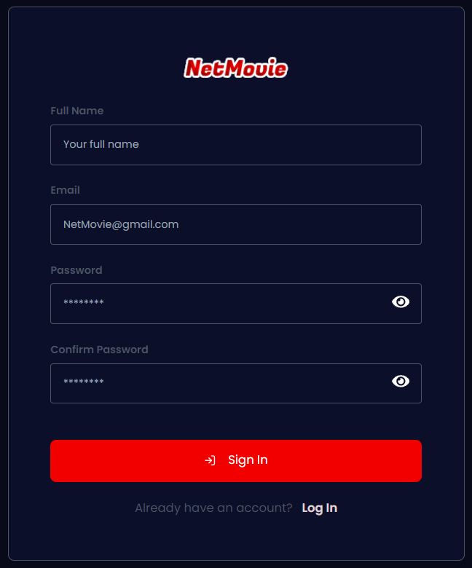

Posts and Telecommunications Institute of Technology |  |  |  |  |  |  |  |  | Thiết kế |  |  |  | Tài liệu phát triển |  |  | Tên hệ thống |  |  |  | Ứng dụng web xem phim trực tuyến |  |  |  |  |  |  | Người tạo | ĐH.Hà | Ngày tạo | 08/10/2023
 |  |  |  |  |  |  |  |  |  |  |  |  |  |  |  |  |  |  |  |  |  |  |  |  |  |  | Người cập nhật | LC. Hiếu | Ngày cập nhật | 2023-11-11
 |  |  |  |  |  |  |  |  |  |  |  |  |  |  |  | Màn hình (ID) |  |  |  | Register |  |  | Màn hình (Tên) |  |  |  | Màn hình đăng ký

 | 8. Danh sách hạng mục

 | [Vùng nhập]
 | № | Tên hạng mục |  |  |  |  |  | Loại dữ liệu |  |  | Độ dài |  | Bắt buộc | I/O | Control |  |  | Format |  |  | Ghi chú
 | 1 | Full name |  |  |  |  |  | Chuỗi chữ |  |  | MAX(32) |  | Y | In | Input
 | 2 | Email |  |  |  |  |  | Chuỗi chữ |  |  |  |  | Y | In | Input |  |  | Email
 | 3 | Password |  |  |  |  |  | Chuỗi chữ |  |  | MIN(6) |  | Y | In | Input |  |  | Password |  |  | Hiển thị ********
 | 4 | Confirm Password |  |  |  |  |  | Chuỗi chữ |  |  | MIN(6) |  | Y | In | Input |  |  | Password |  |  | Hiển thị ********

 | [Vùng nút]
 | № | Tên hạng mục |  |  |  |  |  |  |  |  | Control |  |  |  |  |  | Ghi chú
 | 1 | Sign In |  |  |  |  |  |  |  |  | Button
 | 2 | Log In |  |  |  |  |  |  |  |  | Link

Posts and Telecommunications Institute of Technology |  |  |  |  |  |  |  |  | Thiết kế |  |  |  | Tài liệu phát triển |  |  | Tên hệ thống |  |  |  | Ứng dụng web xem phim trực tuyến |  |  |  |  |  |  | Người tạo | ĐH.Hà | Ngày tạo | 08/10/2023
 |  |  |  |  |  |  |  |  |  |  |  |  |  |  |  |  |  |  |  |  |  |  |  |  |  |  | Người cập nhật | LC. Hiếu | Ngày cập nhật | 2023-11-11
 |  |  |  |  |  |  |  |  |  |  |  |  |  |  |  | Màn hình (ID) |  |  |  | Register |  |  | Màn hình (Tên) |  |  |  | Màn hình đăng ký

 | 9. Khái quát chức năng
 |  | (1) Hiển thị ban đầu
 |  |  | 1. Hiển thị màn hình ở trạng thái ban đầu.

 |  | (2) Xử lý đăng ký
 |  |  | 1. Nhấn nút SignUp thì thực hiện xử lý đăng ký.
 |  |  | 2. Đăng ký thành công thì di chuyển sang màn hình đăng nhập, trường hợp phát sinh lỗi thì hiển thị nội dung lỗi, không thực hiện di chuyển màn hình.

 |  | (3) Xử lý chuyển sang màn hình đăng nhập.

Posts and Telecommunications Institute of Technology |  |  |  |  |  |  |  |  | Thiết kế |  |  |  | Tài liệu phát triển |  |  | Tên hệ thống |  |  |  | Ứng dụng web xem phim trực tuyến |  |  |  |  |  |  | Người tạo | ĐH.Hà | Ngày tạo | 08/10/2023
 |  |  |  |  |  |  |  |  |  |  |  |  |  |  |  |  |  |  |  |  |  |  |  |  |  |  | Người cập nhật | LC. Hiếu | Ngày cập nhật | 2023-11-11
 |  |  |  |  |  |  |  |  |  |  |  |  |  |  |  | Màn hình (ID) |  |  |  | Register |  |  | Màn hình (Tên) |  |  |  | Màn hình đăng ký

 | 10. Xử lý chi tiết
 |  | (1) Hiển thị ban đầu
 |  |  | 1. Thực hiện khởi tạo màn hình ban đầu

 |  |  |  | [Vùng nhập]
 |  |  |  | № | Tên hạng mục |  |  |  |  |  |  | Nội dung hiển thị |  |  |  |  |  |  |  |  |  | Giá trị |  |  |  | Sử dụng |  | Ghi chú
 |  |  |  | 1 | Name |  |  |  |  |  |  | Họ và tên |  |  |  |  |  |  |  |  |  | Blank |  |  |  | Có thể
 |  |  |  | 2 | Email |  |  |  |  |  |  | Email |  |  |  |  |  |  |  |  |  | Blank |  |  |  | Có thể
 |  |  |  | 3 | Password |  |  |  |  |  |  | Password |  |  |  |  |  |  |  |  |  | Blank |  |  |  | Có thể |  | Hiển thị ******
 |  |  |  | 4 | ConfirmPassword |  |  |  |  |  |  | ConfirmPassword |  |  |  |  |  |  |  |  |  | Blank |  |  |  | Có thể |  | Hiển thị ******

 |  |  |  | [Vùng nút]
 |  |  |  | № | Tên hạng mục |  |  |  |  |  |  | Nội dung hiển thị |  |  |  |  |  |  |  |  |  | Giá trị |  |  |  | Sử dụng |  | Ghi chú
 |  |  |  | 1 | Đăng kí |  |  |  |  |  |  | Sign In |  |  |  |  |  |  |  |  |  |  |  |  |  | Có thể
 |  |  |  | 2 | Đăng nhập |  |  |  |  |  |  | Forgot Password |  |  |  |  |  |  |  |  |  |  |  |  |  | Có thể

 |  | (2) Xử lý đăng ký
 |  |  | 1. Nhấn nút button SignUp để thực hiện xử lý
 |  |  | 2. Xử lý check
 |  |  |  | a. Check hạng mục
 |  |  |  | № | Tên hạng mục |  |  |  |  |  |  | Nội dung check |  |  |  |  |  |  |  |  |  |  |  |  | Message
 |  |  |  | 1 | Full Name |  |  |  |  |  |  | Trường hợp chưa nhập, báo lỗi |  |  |  |  |  |  |  |  |  |  |  |  | ERROR_INPUT_04
 |  |  |  | 2 | Full Name |  |  |  |  |  |  | Trường hợp nhập quá dài |  |  |  |  |  |  |  |  |  |  |  |  | REGISTER_ERROR_FULLNAME_02
 |  |  |  | 3 | Email |  |  |  |  |  |  | Trường hợp chưa nhập, báo lỗi |  |  |  |  |  |  |  |  |  |  |  |  | ERROR_INPUT_01
 |  |  |  | 4 | Email |  |  |  |  |  |  | Trường hợp nhập email sai định dạng (example@mail.com) |  |  |  |  |  |  |  |  |  |  |  |  | ERROR_EMAIL_FORMAT
 |  |  |  | 5 | Password |  |  |  |  |  |  | Trường hợp chưa nhập, báo lỗi |  |  |  |  |  |  |  |  |  |  |  |  | ERROR_INPUT_02
 |  |  |  | 6 | Password |  |  |  |  |  |  | Trường hợp password không đúng định dạng (yêu cầu 6 kí tự trở lên) |  |  |  |  |  |  |  |  |  |  |  |  | REGISTER_ERROR_PASSWORD
 |  |  |  | 7 | ConfirmPassword |  |  |  |  |  |  | Trường hợp chưa nhập, báo lỗi |  |  |  |  |  |  |  |  |  |  |  |  | ERROR_INPUT_03
 |  |  |  | 8 | ConfirmPassword |  |  |  |  |  |  | Trường hợp nhập confirm password không trùng với password |  |  |  |  |  |  |  |  |  |  |  |  | ERROR_CONFIRM_PASSWORD

 |  |  | 3. Xử lý đăng ký

 |  |  |  | Đối tượng |  |  |  |  |  | Truy xuất
 |  |  |  | User |  |  |  |  |  | User.email |  |  |  |  |  |  |  | ＝ | [Vùng nhập].value
 |  |  |  |  |  |  |  |  |  | User.password |  |  |  |  |  |  |  | ＝ | [Vùng nhập].value
 |  |  |  |  |  |  |  |  |  | User.name |  |  |  |  |  |  |  | ＝ | [Vùng nhập].value

 |  |  | Client mở form đăng ký, khi bấm nút SignUp, Client sẽ gửi yêu cầu thực hiện đăng ký đến Server.
 |  |  |  | Endpoint API: http://example.domain.vn/register
 |  |  |  | Các bước xử lý:
 |  |  |  |  | B1: Client đính kém thông tin name, email, password vào phần Body của API /register và gửi yêu cầu POST đến cho Server.
 |  |  |  |  | B2: Server tiếp nhận các thông tin name, email, password thông qua biến user được định nghĩa sẵn và tiến hành các bước kiểm tra:
 |  |  |  |  | Giải thích:
 |  |  |  |  | - Biến user được định nghĩa: user: schemas.Register
 |  |  |  |  | - schemas.Register có dạng:
 |  |  |  |  |  | class Register(BaseModel): email: EmailStr (EmailStr: thuộc tính email phải đúng định dạng Email) password: str (str: Kiểu chuỗi) name: str (Kiểu chuỗi)
 |  |  |  |  |  | B2.1: Truy vấn thông tin user từ cơ sở dữ liệu thông qua câu truy vấn: user = db.query(models.User).filter(models.User.email == user.email).first()
 |  |  |  |  |  | - Truy vấn thành công: Email này chưa được đăng ký, tiếp tục đến bước 2.2.
 |  |  |  |  |  | - Truy vấn thất bại: Trả về thông báo: "Email already register".
 |  |  |  |  |  | B2.2: Thực hiện kiểm tra độ dài user.password và kiểm tra độ dài user.name.
 |  |  |  |  |  | - Kiểm tra độ dài user.password: len(user.password) < 6
 |  |  |  |  |  | - Nếu đúng điều kiện: Trả về thông báo: "Password is too short".
 |  |  |  |  |  | - Nếu sai điều kiện: Tiếp tục đến kiểm tra độ dài user.name.
 |  |  |  |  |  | - Kiểm tra độ dài user.name: len(user.name) > 32
 |  |  |  |  |  | - Nếu đúng điều kiện: Trả về thông báo: "Full Name is too long".
 |  |  |  |  |  | - Nếu sai điều kiện: Tiếp tục đến B3.
 |  |  |  |  | B3: Mã hoá mật khẩu và tạo mới một đối tượng User từ models.User:
 |  |  |  |  |  | - Mật khẩu được mã hoá thông qua câu lệnh: hashed_password = await utils.hash(user.password).
 |  |  |  |  |  | - Đối tượng được tạo mới thông qua câu lệnh: new_user = models.User(email=user.email, password=hashed_password, name=user.name).
 |  |  |  |  | B4: Tạm thời thực hiện việc lưu new_user vào cơ sở dữ liệu.
 |  |  |  |  |  | Mục đích: Tạm thời lưu để tiến hành lấy các thông tin tạm thời để tạo mới token xác thực và gửi đường dẫn xác thực Email. Nếu có phát sinh lỗi trong quá trình xử lý tạo token xác thực thì huỷ bỏ hoàn toàn new_user.
 |  |  |  |  | B5: Thực hiện việc tạo mới chuỗi xác thực và gửi đường dẫn xác thực đến user.email bằng cách gọi hàm: sendVerifyEmail()
 |  |  |  |  |  | - Nếu tạo token xác thực thành công: Chính thức lưu new_user vào cơ sở dữ liệu.
 |  |  |  |  |  | - Nếu tạo token xác thực thất bại: Thực hiện lại quá trình đăng ký và huỷ bỏ new_user.
 |  |  |  |  | B6: Trả về mẫu json thông báo đã đăng ký tài khoản thành công.
 |  |  |  |  |  | { "success": True, "msg": "Register successfully. Please verify your email", }

Posts and Telecommunications Institute of Technology |  |  |  |  |  |  |  |  | Thiết kế |  |  |  | Tài liệu phát triển |  |  | Tên hệ thống |  |  |  | Ứng dụng web xem phim trực tuyến |  |  |  |  |  |  | Người tạo | ĐH.Hà | Ngày tạo | 08/10/2023
 |  |  |  |  |  |  |  |  |  |  |  |  |  |  |  |  |  |  |  |  |  |  |  |  |  |  | Người cập nhật | LC. Hiếu | Ngày cập nhật | 2023-11-11
 |  |  |  |  |  |  |  |  |  |  |  |  |  |  |  | Màn hình (ID) |  |  |  | Register |  |  | Màn hình (Tên) |  |  |  | Màn hình đăng ký

 |  |  |  | Thông báo |  |  | Trường hợp |  |  |  |  |  |  |  |  |  |  |  |  |  |  |  |  | Message Code
 |  |  |  | SUCCESS |  |  | Đăng ký thành công |  |  |  |  |  |  |  |  |  |  |  |  |  |  |  |  | REGISTER_SUCCESS
 |  |  |  | FAIL |  |  | Email đã được đăng ký |  |  |  |  |  |  |  |  |  |  |  |  |  |  |  |  | REGISTER_ERROR_EMAIL

 |  |  | (3) Xử lý đăng nhập
 |  |  |  | Nhấn vào chữ "Log In" để trở lại màn hình đăng nhập.

